Frente
Seu logo aqui
 |  | CHECK LIST PARA PARAFUSADEIRA ELÉTRICA |  |  |  |  |  |  |  |  |  |  |  |  |  |  |  |  |  |  |  |  |  | Jan-23 |  |  |  |  |  | 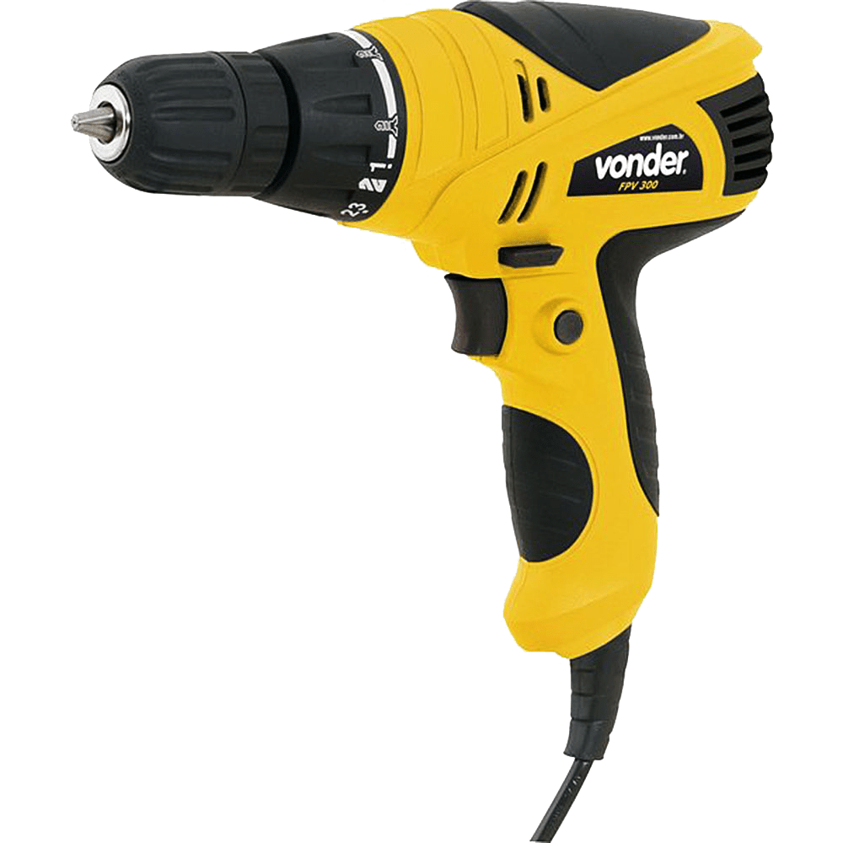
 |  | Local: |  |  |  |  |  |  |  |  |  |  |  |  | Engenheiro Responsável:
 |  | Encarregado: |  |  |  |  |  |  |  |  |  |  |  |  | Assintura do Encarregado:
Itens de verificação |  |  | Maque nas Inspeções: C – Conforme; N – Não Conforme; Não se aplica – NA
 |  |  | D1 | D2 | D3 | D4 | D5 | D6 | D7 | D8 | D9 | D10 | D11 | D12 | D13 | D14 | D15 | D16 | D17 | D18 | D19 | D20 | D21 | D22 | D23 | D24 | D25 | D26 | D27 | D28 | D29 | D30 | D31
1 | Foram verificadas as condições do equipamento
2 | Possui mandril e chave de aperto |  |  | C
3 | O equipamento está sendo utilizado de forma correta |  |  |  | N
4 | Existe chave liga / desliga |  |  |  |  |  |  |  |  | N
5 | O serviço está sendo realizado em área sinalizada
6 | Ao funcionar o motor existe ruído, vibração, excessivo |  |  |  |  |  |  |  | NA
7 | O colaborador está utilizando os EPI's adequados para atividade
8 | Existe extintor proxímo a atividade
9 | Existe piso resistente, nivelado e antiderrapante
10 | A Iluminação está adequada
11 | Foi vericado as condições dos cabos elétricos
12 | O equipamento está ligado ao dispositivo de fuga terra
13 | Os colaboradores estão cientes dos riscos expostos
14 | O local está limpo e organizado
15 | Existe Proteção contra Incêndio
16 | Existe análise de risco para o serviço executado
Visto do executante:
Executar as inspeções diariamante em todas as ferramentas elétricas.
Antes de utilizar qualquer ferramenta eletrica, verificar se a mesma encontra-se descrita na Análise Preliminar de Risco (APR).
Se for encontrada alguma condição não conforme preencher o relato de anamolia.
Caso a utilização da ferramenta ocorra juntamente com qualquer outra atividade critica realizar todos os check list necessarios.
É PROIBIDA A UTILIZAÇÃO DA FERRAMENTA QUANDO QUALQUER ITEM FOR CLASSIFICADO COMO NÃO CONFORME.

